SYRY na váhu
 | Názov | Objednávacie číslo | Cena s DPH za kg | Cena s DPH za 100 g | Popis | Zloženie | Alergény | FOTO
1 | Buon pisano di pura pecora | 44007 | 25.00 | 2.50 | zrejúci ovčí syr | Pasterizované ovčie mlieko, soľ, syridlo a mliečne kvasnice. Povrch ošetrený konzervačnými látkami E235, E203. | Mlieko a mliečne produkty | 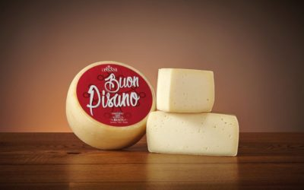
2 | Fresco sapore di pura pecora | 44009 | 23.00 | 2.30 | zrejúci ovčí syr | Pasterizované ovčie mlieko, soľ, syridlo a mliečne kvasnice. Povrch ošetrený konzervačnými látkami E235, E203. | Mlieko a mliečne produkty | 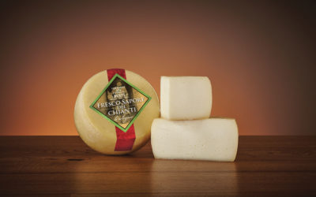
3 | Morbidoso Toscano | 44011 | 22.00 | 2.20 | zrejúci syr z ovčieho a kravského mlieka | Pasterizované kravské mlieko s prídavkom najmenej 5% pasterizovaného ovčieho mlieka, soli, syridla a mliečnych kvasníc. | Mlieko a mliečne produkty | 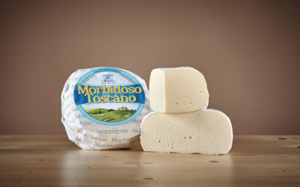
4 | Pecorino peperoncino | 44015 | 29.90 | 2.99 | zrejúci ovčí syr s chilli | Pasterizované ovčie mlieko, mletá paprika, 0,25%, soľ, syridlo a mliečne kvasnice. Povrch ošetrený konzervačnými látkami E235, E203 | Mlieko a mliečne produkty | 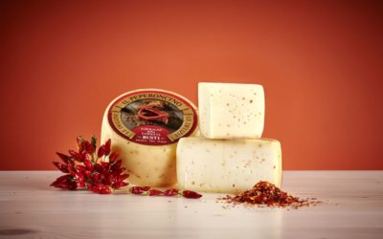
5 | Pecorino Tartufo | 44017 | 39.00 | 3.90 | zrejúci ovčí syr s hľuzovkou | Pasterizované kravské mlieko s prídavkom pasterizovaného ovčieho mlieka najmenej 5%, 1% bieleho hľuzovky (Tuber Borchii V.I.T.T.), soľ, syridlo a mliečne kvasnice. Povrch ošetrený konzervačnými látkami E235, E203 | Mlieko a mliečne produkty | 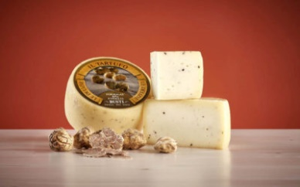
6 | Pecorino Chianti delle colline pisane | 44019 | 29.00 | 2.90 | zrejúci ovčí syr | Pasterizované ovčie mlieko, soľ, syridlo a mliečne kvasnice. Povrch ošetrený základmi olivového oleja a konzervačnými látkami E235, E203 | Mlieko a mliečne produkty | 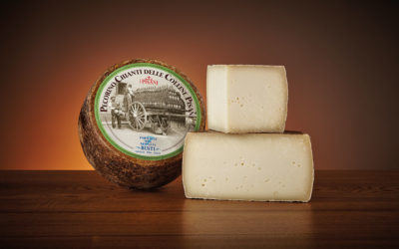
7 | Pecorino Toscano DOP | 44021 | 29.00 | 2.90 | zrejúci ovčí syr | Pasterizované ovčie mlieko, soľ, syridlo a domáce kvasnice. Povrch ošetrený základmi olivového oleja a konzervačnými látkami E203 . | Mlieko a mliečne produkty | 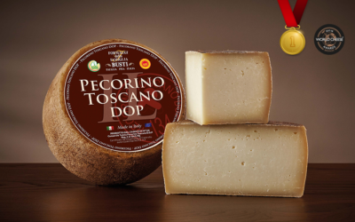
8 | Pecorino Metello | 44024 | 39.00 | 3.90 | zrejúci ovčí syr obalený gaštanovými šupkami | Pasterizované ovčie mlieko, soľ, syridlo a mliečne kvasnice. Povrch ošetrený konzervačnými látkami E235, E203 a gaštanovými šupkami. | Mlieko a mliečne produkty | 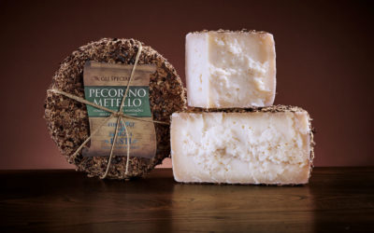
9 | Pecora VERA | 44053 | 28.00 | 2.80 | zrejúci ovčí syr | Pasterizované ovčie mlieko, soľ, syridlo a mliečne kvasnice. Povrch ošetrený základmi olivového oleja a konzervačnými látkami E235, E203 | Mlieko a mliečne produkty | 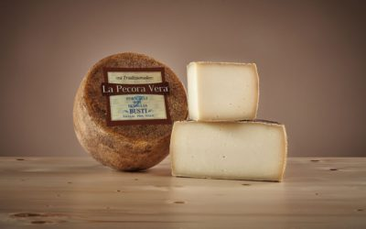
10 | Pecorino Merigo | 44054 | 39.00 | 3.90 | zrejúci ovčí syr obalený hroznovými šupkami | Pasterizované ovčie mlieko, soľ, syridlo a mliečne kvasnice. Povrch ošetrený konzervačnými látkami E235, E203 a hroznovými šupkami. | Mlieko a mliečne produkty | 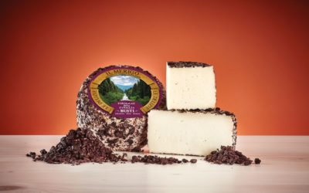
11 | Pecorino MANDORLO | 44056 | 32.00 | 3.20 | zrejúci ovčí syr s mandlami | Pasterizované ovčie mlieko, 7,5% sicílskych mandlí, soľ, syridlo a mliečne kvasnice. Povrch ošetrený konzervačnými látkami E235, E203. , | Mlieko a mliečne produkty | 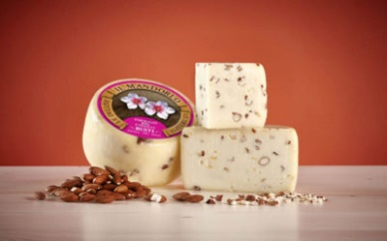
12 | MARZOLINO | 44059 | 23.00 | 2.30 | zrejúci syr z ovčieho a kravského mlieka | Pasterizované kravské mlieko a aspoň 5% pasterizovaného ovčieho mlieka, soľ, živočíšne syridlo, mliečne .Povrch ošetrený paradajkovým koncentrátom a konzervantmi: natamycin a sorban vápenatý. | Mlieko a mliečne produkty | 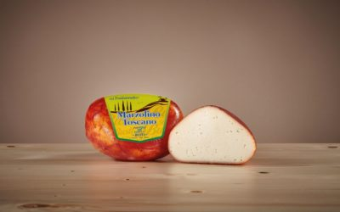
13 | Pecorino NOCE | 44061 | 32.00 | 3.20 | zrejúci ovčí syr s vlašskými orechami | Pasterizované ovčie mlieko, vlašské orechy 3%, soľ, syridlo, živé kultúry. Ošetrené na povrchu pomocou konzervačných látok: E235, E203. | Mlieko a mliečne produkty. Orechy a stopy orechov. | 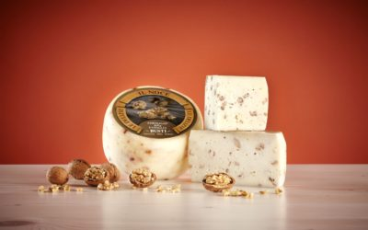
14 | Pecorino PEPE NERO | 44062 | 29.90 | 2.99 | zrejúci ovčí syr s čiernym korením | Pasterizované ovčie mlieko, celé čierne korenie 3%, soľ, syridlo, živé kultúry. Ošetrené na povrchu pomocou konzervačných látok: E235, E203. | Mlieko a mliečne produkty | 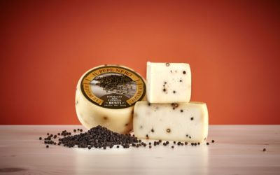
15 | Pecorino PISTACCHIO Toscano | 44063 | 32.00 | 3.20 | zrejúci ovčí syr s pistáciami | Pasterizované ovčie mlieko, pistácie 3%, soľ, syridlo, živé kultúry. Ošetrené na povrchu pomocou konzervačných látok: E235, E203. | Mlieko a mliečne produkty | 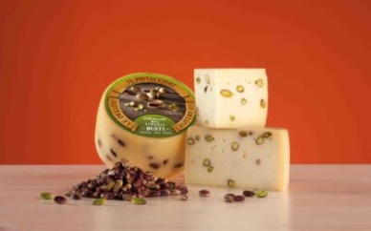
16 | Caprino De Fauglia -caglio vegetale | 44067 | 29.99 | 2.99 | zrejúci syr z kozieho mlieka | Pasterizované toskánske kozie mlieko, soľ, zeleninové syridlo (z cynary cardunculus) a živé kultúry | Mlieko a mliečne produkty | 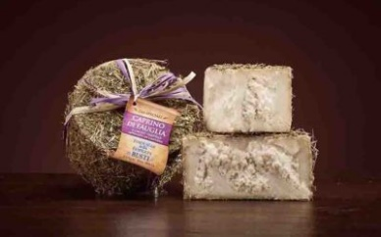
17 | Fior Di Cardo | 44069 | 23.00 | 2.30 | zrejúci ovčí syr | Pasterizované ovčie mlieko, soľ, zeleninové syridlo (získané z cynary cardunculus) a mliečne kvasnice. Povrch ošetrený konzervačnými látkami E235, E203. | Mlieko a mliečne produkty | 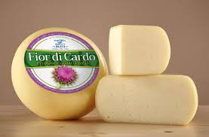
18 | Pecorino Blue cheese | 44101 | 37.00 | 3.70 | zrejúci ovčí syr s ušľachtilou modrou plesňou | Pasterizované ovčie mlieko, ušľachtilá modrá pleseň, soľ, syridlo, živé kultúry. Ošetrené pomocou konzervačných látok: E235, E203. | Mlieko a mliečne produkty | 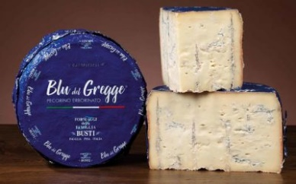
19 | Tre Latte Larivegetable rennet z 3 druhov mlieka | 44103 | 35.00 | 3.50 | zrejúci syr z 3 druhov mlieka-kravské, ovčie, kozie | Pasterizované Toskánske kozie mlieko 35%,pasterizované ovčie mlieko 35%,kravské mlieko 30%,soľ, syridlo zeleninové (z cynary cardunculus), živé kultúry. Ošetrené na povrchu pomocou konzervačných látok: E235, E203. | Mlieko a mliečne produkty | 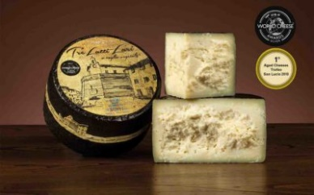
20 | Pecorino ginger/pere- s hruškou a zázvorom | 44107 | 32.00 | 3.20 | zrejúci ovčí syr s hruškou a zázvorom | Pasterizované ovčie mlieko, hruška 3%, mletý zázvor, soľ, syridlo, živé kultúry. Ošetrené na povrchu pomocou konzervačných látok: E235, E203. | Mlieko a mliečne produkty | 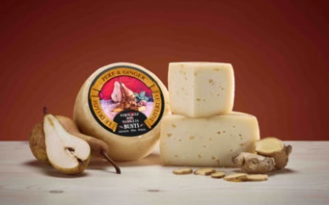
21 | Pecorino s pestom | 44108 | 29.90 | 2.99 | zrejúci ovčí syr s pestom | Pasterizované ovčie mlieko, zelené bazalkové pesto 3%, soľ, syridlo, živé kultúry. Ošetrené na povrchu pomocou konzervačných látok: E235, E203. | Mlieko a mliečne produkty | 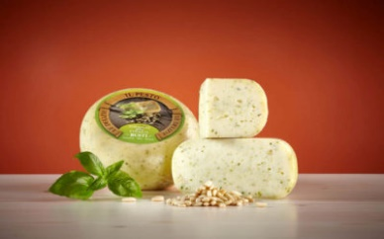
22 | Parmiggano Reggiano 24 mes 250G | 44105 | 37.90 | 3.79 | tvrdý zrejúci syr 24 mesiacov | Kravské mlieko 98 %, jedlá soľ 1,6%, syridlo 0,4% . | Mlieko a mliečne produkty | 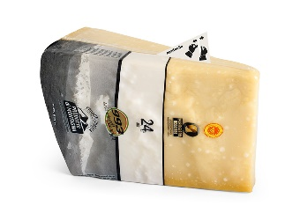
23 | Parmiggiano Reggiano na váhu zrejúci 24 mesiacov | 44001 | 37.90 | 3.79 | tvrdý zrejúci syr 24 mesiacov | Kravské mlieko 98 %, jedlá soľ 1,6%, syridlo 0,4% . | Mlieko a mliečne produkty
24 | Montasio fresco | 44025 | 18.50 | 1.85 | zrejúci syr z kravského mlieka | Kravské mlieko, syridlo, soľ, baktérie mliečneho kysnutia, konzervant: lyzozým (z vajec) | Mlieko a mliečne produkty, stopy vajec | 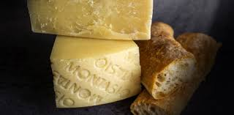
25 | Gorgonzola | 44050 | 17.50 | 1.75 | zrejúci syr s ušľachtilou plesňou | Kravské mlieko, jedlá soľ 1,6%, syridlo 0,4% . Ušľachtilá modrá pleseň. | Mlieko a mliečne produkty, stopy vajec | 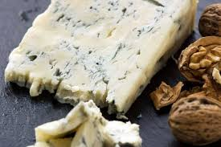
26 | Bastardo nero piccolo | 44029 | 21.00 | 2.10 | zrejúci syr z kravského mlieka | Kravské mlieko, soľ, baktérie mliečneho kysnutia, konzervant: lyzozým (z vajec) | Mlieko a mliečne produkty, stopy vajec | 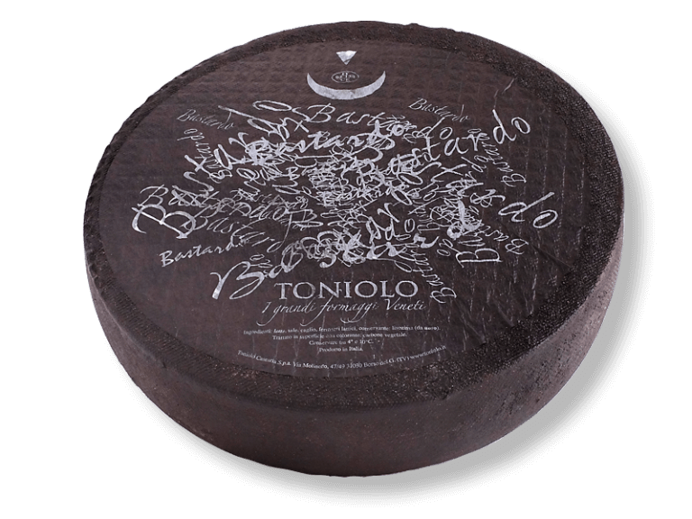
27 | Borgaiolo stravecchio | 44031 | 19.00 | 1.90 | zrejúci syr z kravského mlieka | Kravské mlieko, syridlo, soľ, baktérie mliečneho kysnutia, konzervant: lyzozým (z vajec) | Mlieko a mliečne produkty, stopy vajec | 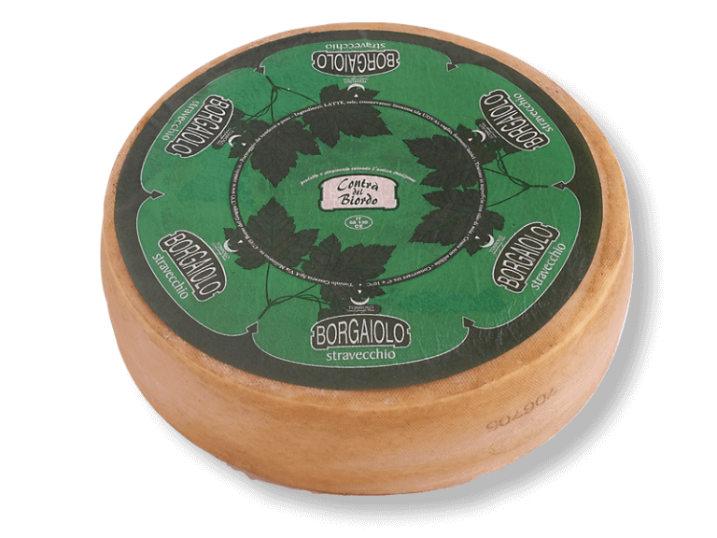
28 | Perbacco inbriago | 44032 | 27.00 | 2.70 | zrejúci syr z kravského mlieka | Kravské mlieko, syridlo, soľ, baktérie mliečneho kysnutia, konzervant: lyzozým (z vajec) | Mlieko a mliečne produkty, stopy vajec | 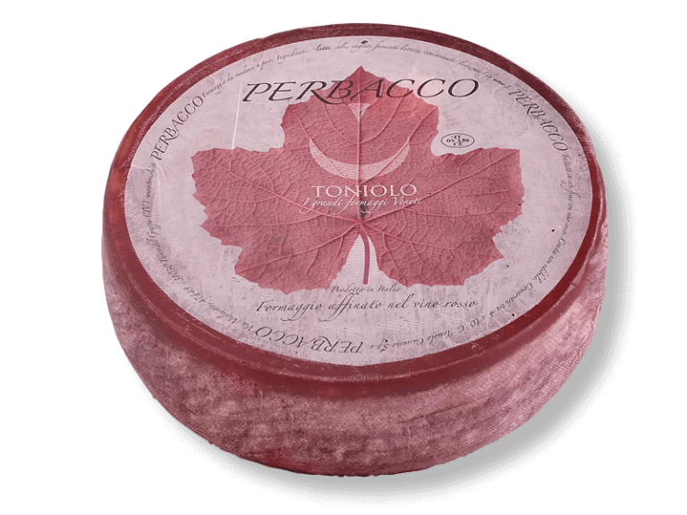
29 | Pura capra | 44034 | 29.00 | 2.90 | zrejúci syr z kozieho mlieka | Kozie mlieko, syridlo, soľ, baktérie mliečneho kysnutia, konzervant: lyzozým (z vajec), môže obsahovať aj kravské mlieko | Mlieko a mliečne produkty, stopy vajec | 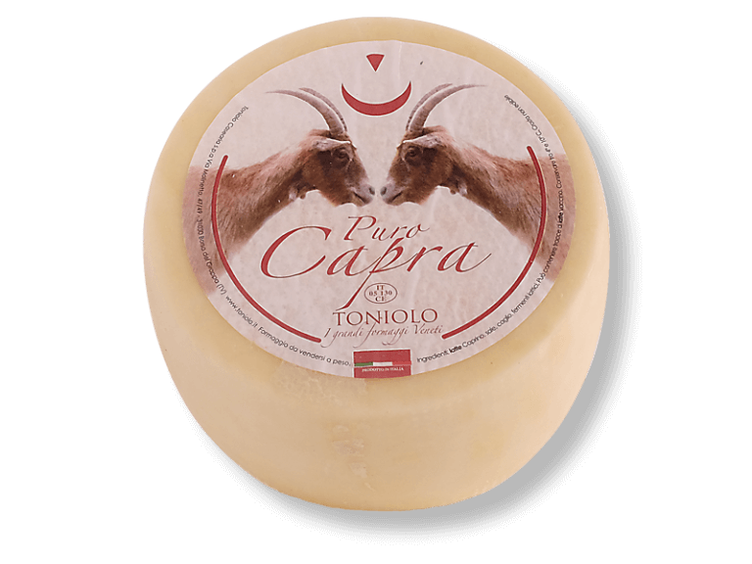
30 | Pura capra riserva | 44035 | 34.00 | 3.40 | zrejúci syr z kozieho mlieka | kozie mlieko, syridlo, soľ, baktérie mliečneho kysnutia, konzervant: lyzozým (z vajec), môže obsahovať aj kravské mlieko | Mlieko a mliečne produkty, stopy vajec | 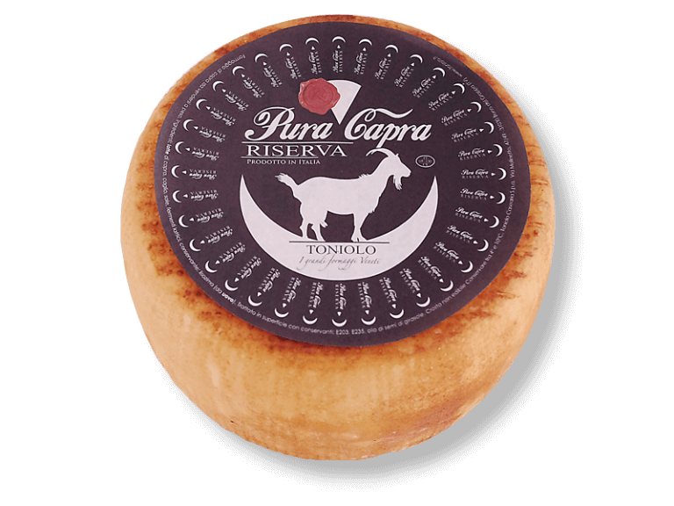
31 | Capruccio | 44036 | 29.00 | 2.90 | zrejúci syr z kozieho mlieka | kozie mlieko, syridlo, soľ, baktérie mliečneho kysnutia, konzervant: lyzozým (z vajec) | Mlieko a mliečne produkty, stopy vajec | 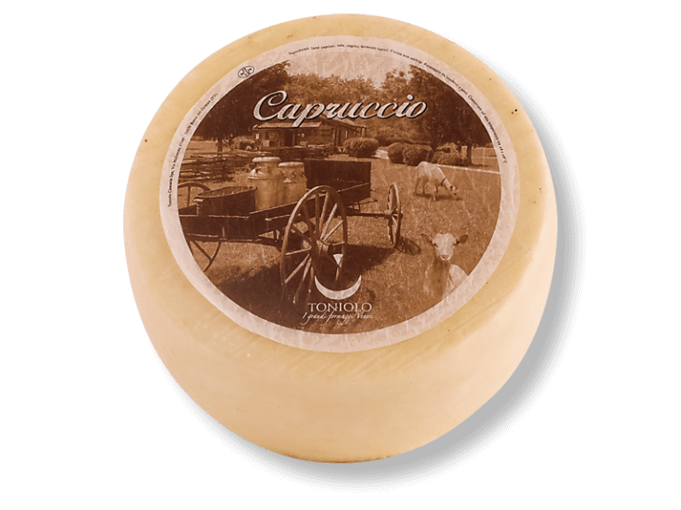
32 | Biordolo | 44077 | 18.00 | 1.80 | zrejúci syr z kravského mlieka | kravské mlieko,syridlo, soľ,baktérie mliečneho kysnutia, konzervant: lyzozým (z vajec) | Mlieko a mliečne produkty, stopy vajec | 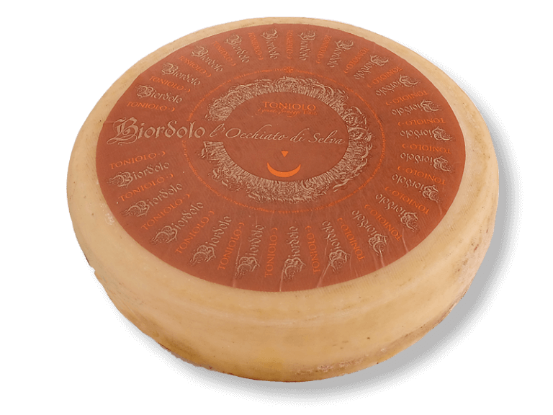
33 | Pinzion | 44078 | 20.00 | 2.00 | zrejúci syr z kravského mlieka | kravské mlieko,syridlo, soľ,baktérie mliečneho kysnutia, konzervant: lyzozým (z vajec) | Mlieko a mliečne produkty, stopy vajec | 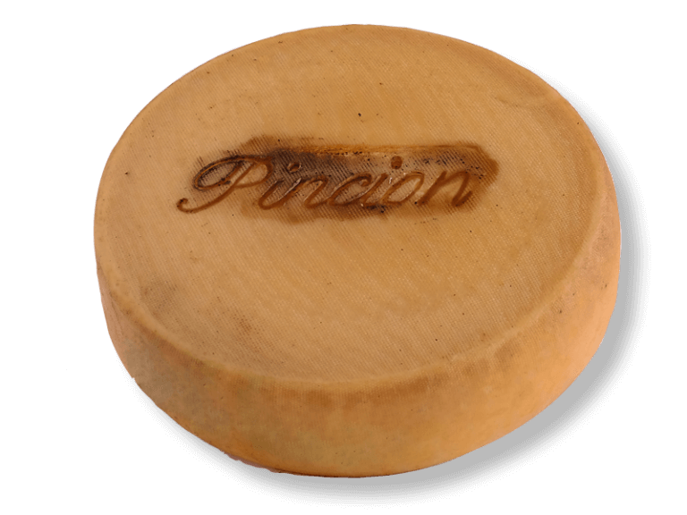
34 | Vezzena | 44079 | 24.00 | 2.40 | zrejúci syr z kravského mlieka | kravské mlieko,syridlo, soľ,baktérie mliečneho kysnutia, konzervant: lyzozým (z vajec) | Mlieko a mliečne produkty, stopy vajec | 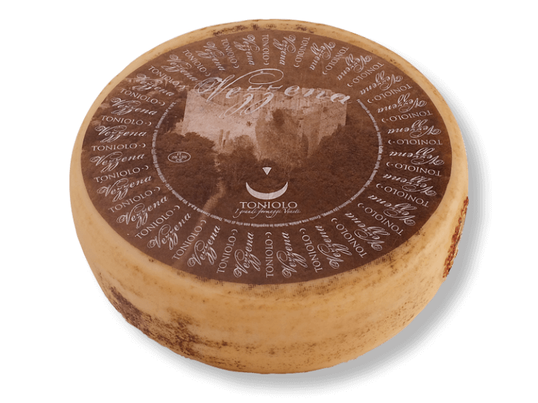
35 | Artemisio Lacto- free | 44086 | 25.00 | 2.50 | zrejúci syr z kravského mlieka bez LAKTÓZY | kravské mlieko bez laktózy, syridlo, soľ,baktérie mliečneho kysnutia, konzervant: lyzozým (z vajec) | Mlieko a mliečne produkty, stopy vajec
36 | Selva Vecchia | 44102 | 24.00 | 2.40 | zrejúci syr z kravského mlieka | kravské mlieko,syridlo, soľ,baktérie mliečneho kysnutia, konzervant: lyzozým (z vajec) | Mlieko a mliečne produkty, stopy vajec | 